T2
Tabelle 2: Bildungsabschlüsse, 2011–2025

Abschlüsse¹ | 2011 | 2012 | 2013 | 2014 | 2015 | 2016 | 2017 | 2018 | 2019 | 2020 | 2021 | 2022 | 2023 | 2024 | 2025
Eidg. Fähigkeitszeugnis (EFZ)² | 4,581 | 4,928 | 4,722 | 4,706 | 4,679 | 4,686 | 4,625 | 4,751 | 4,537 | 4,776 | 4,276 | 4,370 | 4,554 | 4,480 | 4,545
Eidg. Berufsattest (EBA) | 373 | 407 | 416 | 486 | 488 | 529 | 549 | 514 | 595 | 616 | 655 | 667 | 596 | 581 | 551

Wirtschaftsmittelschule (WMS) | 196 | 230 | 121 | 123 | 84 | 140 | 125 | 127 | 135 | 104 | 94 | 96 | 68 | 76 | 78
Informatikmittelschule (IMS) | … | 7 | 17 | 16 | 16 | 28 | 22 | 39 | 30 | 46 | 24 | 43 | 27 | 57 | 44

Berufsmaturität I (BM I) | 495 | 483 | 453 | 503 | 503 | 496 | 495 | 518 | 510 | 503 | 434 | 441 | 422 | 385 | 389
Berufsmaturität II (BM II) | 233 | 242 | 268 | 284 | 277 | 389 | 379 | 378 | 414 | 423 | 447 | 473 | 489 | 450 | 412

Gymnasium | 947 | 928 | 1,013 | 1,050 | 1,016 | 1,001 | 1,062 | 1,017 | 1,001 | 1,046 | 1,002 | 1,077 | 1,063 | 1,118 | 1,050
Fachmaturität (FM) | 99 | 112 | 103 | 126 | 152 | 169 | 181 | 191 | 168 | 214 | 173 | 188 | 195 | 173 | 151
Fachmittelschule (FMS) | 191 | 147 | 177 | 165 | 196 | 193 | 204 | 190 | 222 | 200 | 213 | 212 | 194 | 189 | 276

Passerelle | 51 | 51 | 71 | 75 | 54 | 71 | 77 | 100 | 130 | 99 | 121 | 100 | 103 | 88 | 88

Vorkurs Pädagogik I | 43 | 52 | 49 | 71 | 69 | 58 | 75 | 67 | 75 | 40 | 47 | 48 | 60 | 71 | 58

Höhere Fachschulen | 620 | 644 | 678 | 765 | 819 | 789 | 790 | 869 | 886 | 901 | 1,015 | 1,017 | 899 | 1,054 | 1,035

1) Mit der Anzahl Abschlüsse werden nur die erfolgreichen Abschlüsse dargestellt. Es ist möglich, dass eine Person mehrere Abschlüsse im gleichen Jahr erlangt, beispielsweise EFZ mit BM I.
2) Inklusive EFZ-Abschlüsse der Wirtschafts- und Informatikmittelschule
... Zahl ist nicht erhältlich oder ohne Bedeutung oder wurde aus anderen Gründen weggelassen.

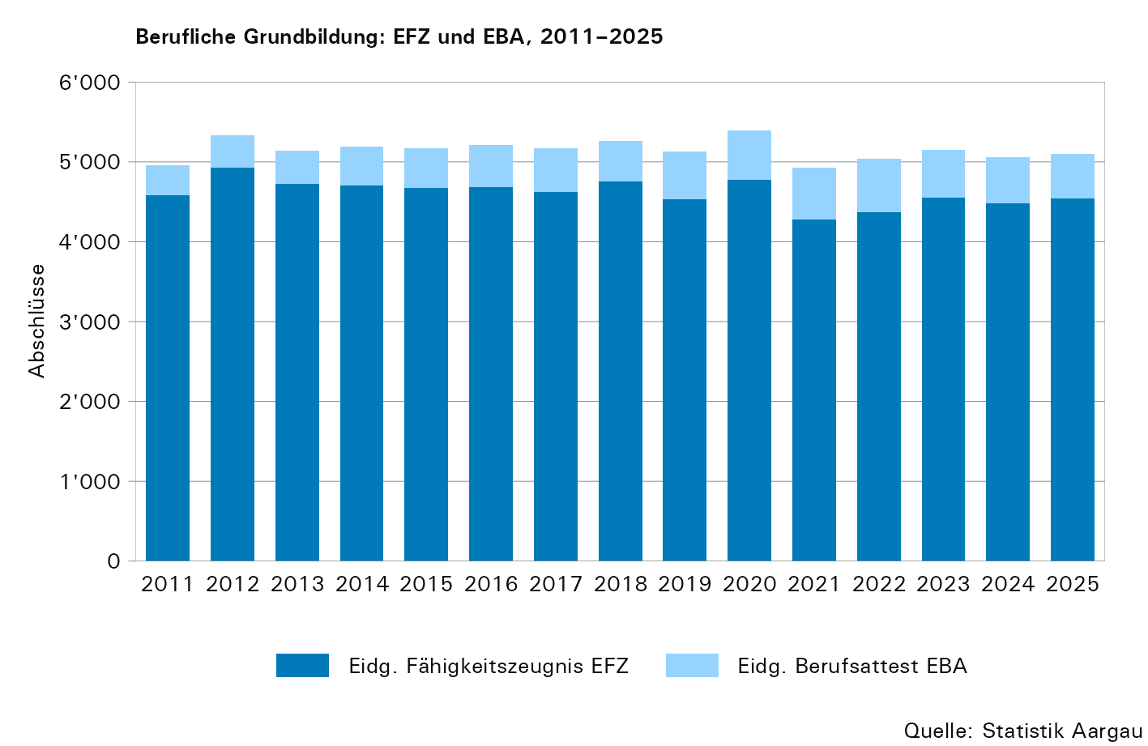

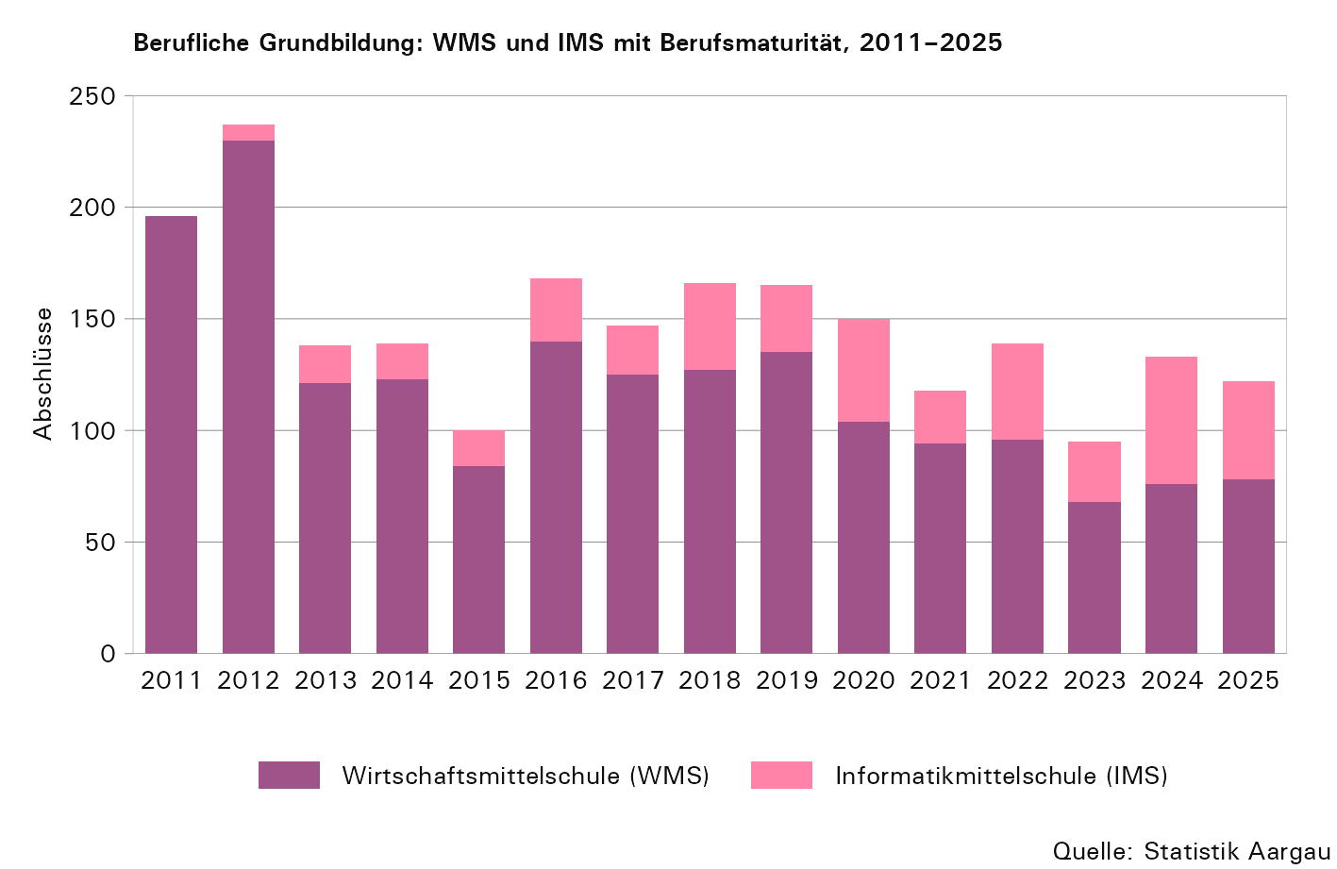

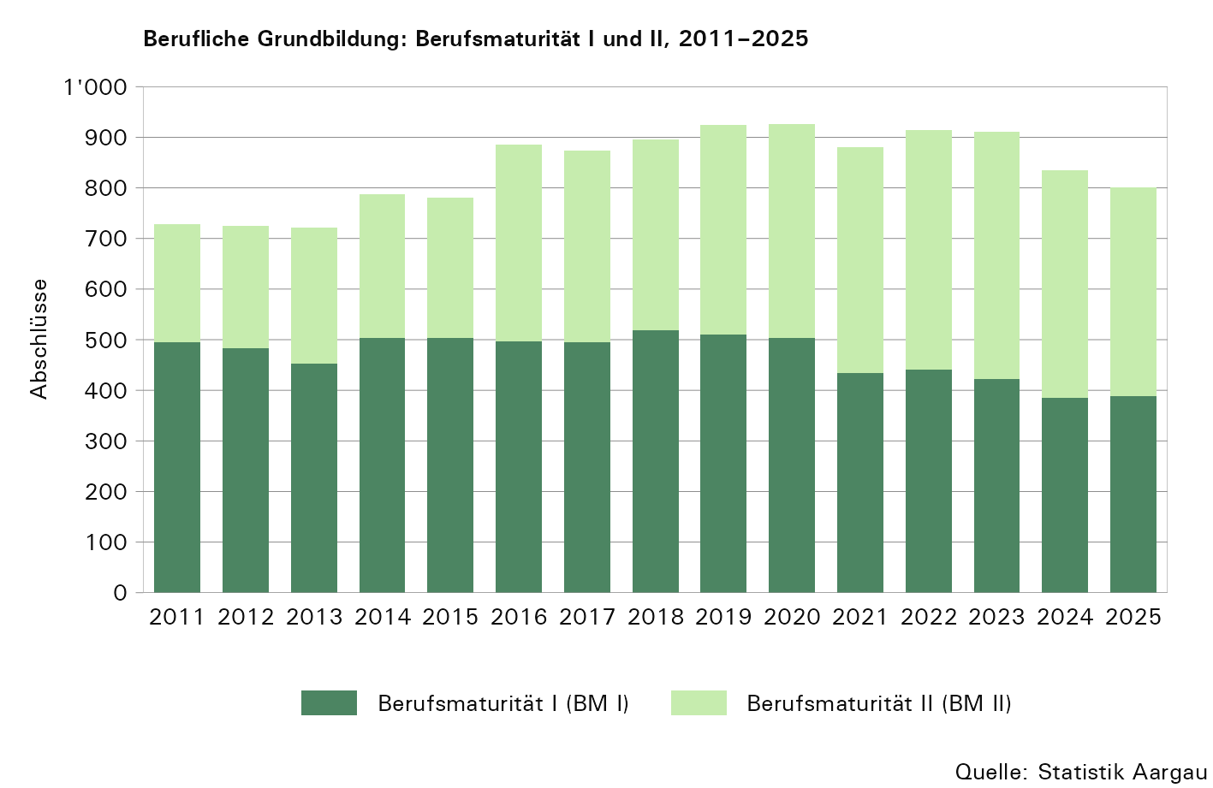

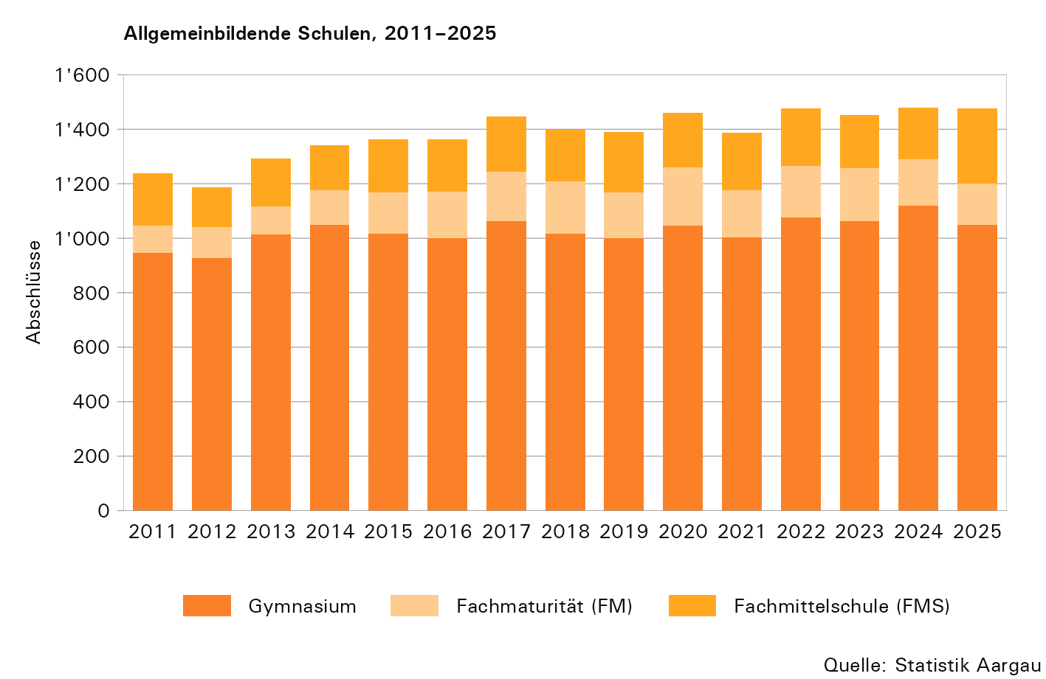

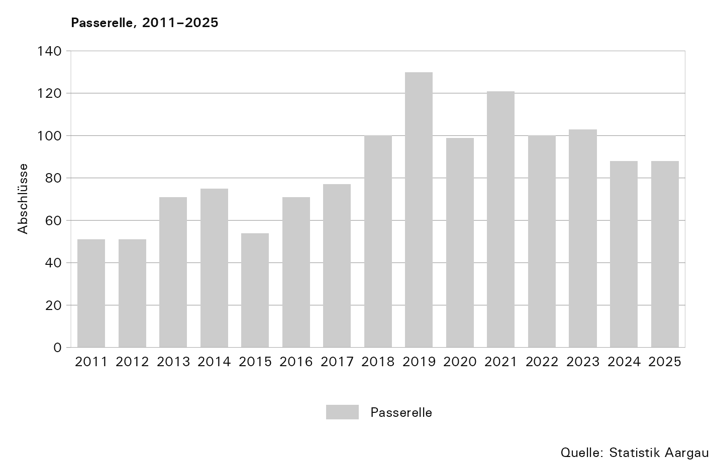

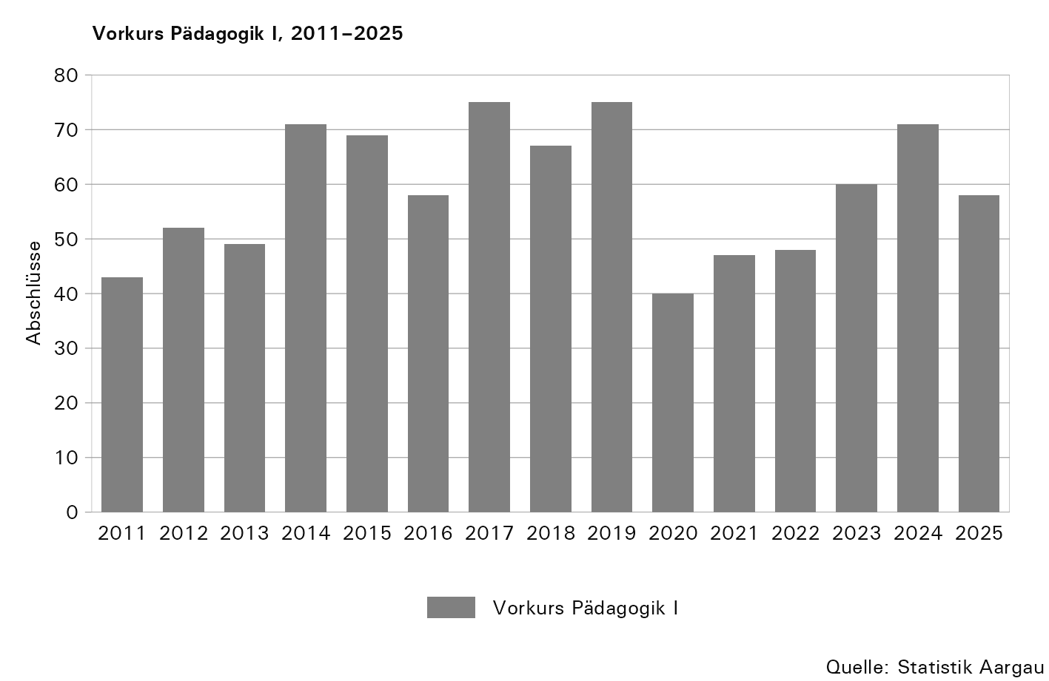

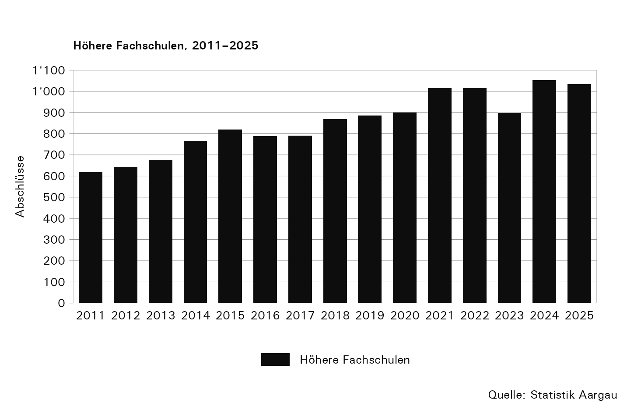

T3
Tabelle 3: Berufliche Grundbildung, 2011–2025

Abschlüsse¹ | 2011 |  |  | 2012 |  |  | 2013 |  |  | 2014 |  |  | 2015 |  |  | 2016 |  |  | 2017 |  |  | 2018 |  |  | 2019 |  |  | 2020 |  |  | 2021 |  |  | 2022 |  |  | 2023 |  |  | 2024 |  |  | 2025
 | Total | Männer | Frauen | Total | Männer | Frauen | Total | Männer | Frauen | Total | Männer | Frauen | Total | Männer | Frauen | Total | Männer | Frauen | Total | Männer | Frauen | Total | Männer | Frauen | Total | Männer | Frauen | Total | Männer | Frauen | Total | Männer | Frauen | Total | Männer | Frauen | Total | Männer | Frauen | Total | Männer | Frauen | Total | Männer | Frauen
Total | 4,954 | 2,641 | 2,313 | 5,335 | 2,878 | 2,457 | 5,138 | 2,814 | 2,324 | 5,192 | 2,867 | 2,325 | 5,167 | 2,887 | 2,280 | 5,215 | 2,834 | 2,381 | 5,174 | 2,802 | 2,372 | 5,265 | 2,925 | 2,340 | 5,132 | 2,853 | 2,279 | 5,392 | 2,985 | 2,407 | 4,931 | 2,771 | 2,160 | 5,037 | 2,883 | 2,154 | 5,150 | 2,831 | 2,319 | 5,061 | 2,856 | 2,205 | 5,096 | 2,838 | 2,258

Eidg. Fähigkeitszeugnis (EFZ)², Total | 4,581 | 2,459 | 2,122 | 4,928 | 2,687 | 2,241 | 4,722 | 2,610 | 2,112 | 4,706 | 2,626 | 2,080 | 4,679 | 2,635 | 2,044 | 4,686 | 2,571 | 2,115 | 4,625 | 2,523 | 2,102 | 4,751 | 2,640 | 2,111 | 4,537 | 2,529 | 2,008 | 4,776 | 2,634 | 2,142 | 4,276 | 2,377 | 1,899 | 4,370 | 2,504 | 1,866 | 4,554 | 2,502 | 2,052 | 4,480 | 2,504 | 1,976 | 4,545 | 2,506 | 2,039
Kaufmännisch | 1,346 | 378 | 968 | 1,418 | 455 | 963 | 1,319 | 426 | 893 | 1,401 | 534 | 867 | 1,379 | 483 | 896 | 1,401 | 502 | 899 | 1,343 | 521 | 822 | 1,390 | 536 | 854 | 1,357 | 535 | 822 | 1,355 | 555 | 800 | 1,204 | 502 | 702 | 1,172 | 486 | 686 | 1,301 | 531 | 770 | 1,248 | 517 | 731 | 1,215 | 502 | 713
Gewerblich | 2,777 | 2,049 | 728 | 2,958 | 2,186 | 772 | 2,821 | 2,143 | 678 | 2,711 | 2,052 | 659 | 2,686 | 2,092 | 594 | 2,604 | 2,017 | 587 | 2,561 | 1,952 | 609 | 2,601 | 2,040 | 561 | 2,424 | 1,923 | 501 | 2,549 | 1,996 | 553 | 2,260 | 1,780 | 480 | 2,357 | 1,904 | 453 | 2,370 | 1,853 | 517 | 2,369 | 1,892 | 477 | 2,370 | 1,880 | 490
Gesundheitlich | 458 | 32 | 426 | 552 | 46 | 506 | 582 | 41 | 541 | 594 | 40 | 554 | 614 | 60 | 554 | 681 | 52 | 629 | 721 | 50 | 671 | 760 | 64 | 696 | 756 | 71 | 685 | 872 | 83 | 789 | 812 | 95 | 717 | 841 | 114 | 727 | 883 | 118 | 765 | 863 | 95 | 768 | 960 | 124 | 836

Eidg. Berufsattest (EBA), Total | 373 | 182 | 191 | 407 | 191 | 216 | 416 | 204 | 212 | 486 | 241 | 245 | 488 | 252 | 236 | 529 | 263 | 266 | 549 | 279 | 270 | 514 | 285 | 229 | 595 | 324 | 271 | 616 | 351 | 265 | 655 | 394 | 261 | 667 | 379 | 288 | 596 | 329 | 267 | 581 | 352 | 229 | 551 | 332 | 219
Kaufmännisch | 187 | 36 | 151 | 165 | 29 | 136 | 149 | 32 | 117 | 172 | 32 | 140 | 150 | 31 | 119 | 177 | 46 | 131 | 168 | 44 | 124 | 124 | 42 | 82 | 164 | 50 | 114 | 155 | 50 | 105 | 151 | 60 | 91 | 144 | 56 | 88 | 136 | 59 | 77 | 110 | 51 | 59 | 105 | 54 | 51
Gewerblich | 186 | 146 | 40 | 184 | 157 | 27 | 211 | 168 | 43 | 242 | 198 | 44 | 266 | 217 | 49 | 254 | 208 | 46 | 271 | 223 | 48 | 280 | 233 | 47 | 297 | 253 | 44 | 319 | 268 | 51 | 354 | 308 | 46 | 344 | 291 | 53 | 306 | 250 | 56 | 333 | 274 | 59 | 303 | 256 | 47
Gesundheitlich | ... | ... | ... | 58 | 5 | 53 | 56 | 4 | 52 | 72 | 11 | 61 | 72 | 4 | 68 | 98 | 9 | 89 | 110 | 12 | 98 | 110 | 10 | 100 | 134 | 21 | 113 | 142 | 33 | 109 | 150 | 26 | 124 | 179 | 32 | 147 | 154 | 20 | 134 | 138 | 27 | 111 | 143 | 22 | 121

1) Mit der Anzahl Abschlüsse werden nur die erfolgreichen Abschlüsse dargestellt.
2) Inklusive EFZ-Abschlüsse der Wirtschafts- und Informatikmittelschule
... Zahl ist nicht erhältlich oder ohne Bedeutung oder wurde aus anderen Gründen weggelassen.

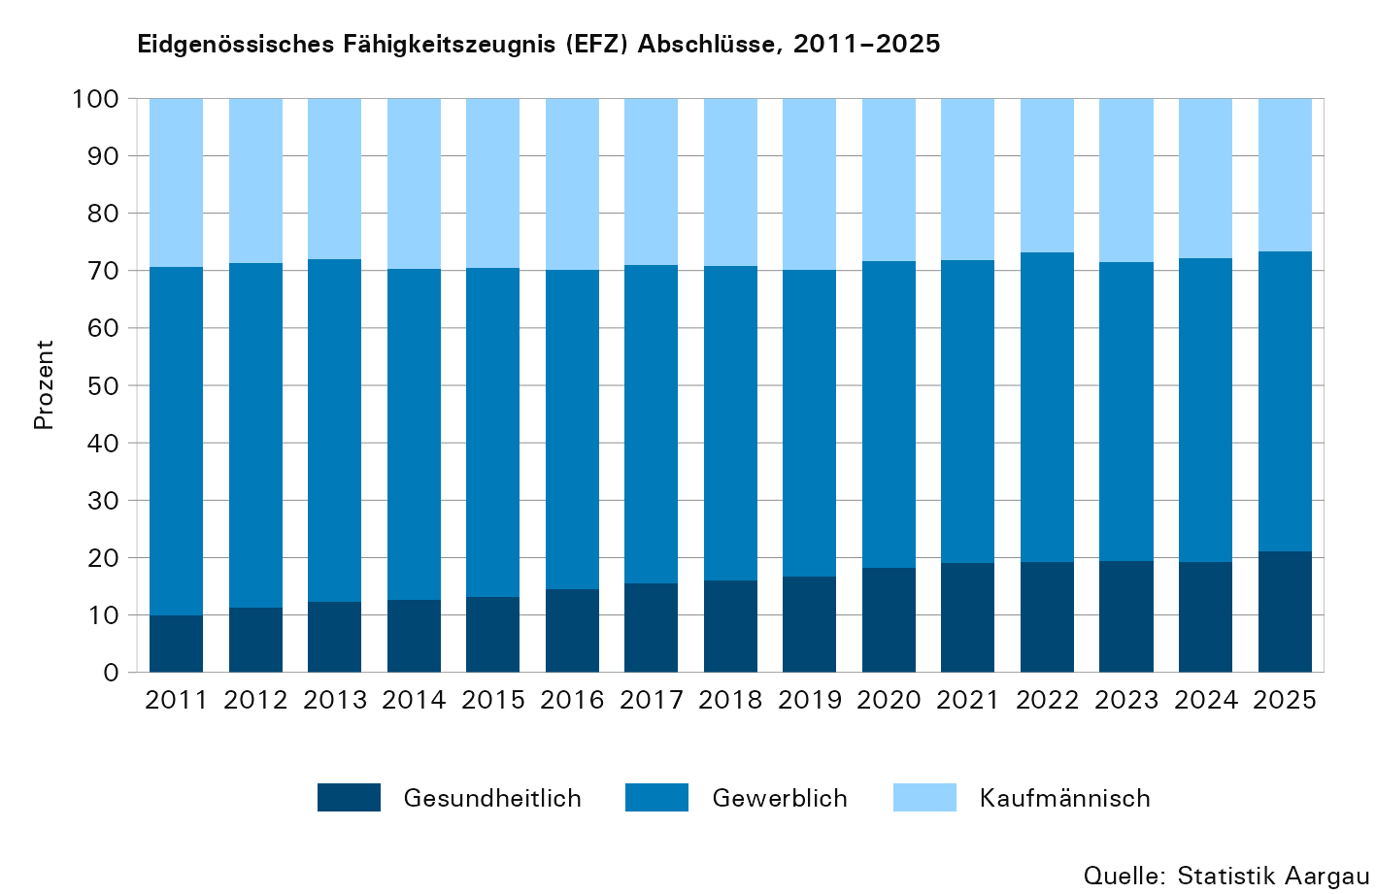

T4
Tabelle 4: Berufliche Grundbildung, Wirtschaftsmittelschule und Informatikmittelschule mit Berufsmaturität, 2011–2025

Abschlüsse¹ | 2011 |  |  | 2012 |  |  | 2013 |  |  | 2014 |  |  | 2015 |  |  | 2016 |  |  | 2017 |  |  | 2018 |  |  | 2019 |  |  | 2020 |  |  | 2021 |  |  | 2022 |  |  | 2023 |  |  | 2024 |  |  | 2025
 | Total | Männer | Frauen | Total | Männer | Frauen | Total | Männer | Frauen | Total | Männer | Frauen | Total | Männer | Frauen | Total | Männer | Frauen | Total | Männer | Frauen | Total | Männer | Frauen | Total | Männer | Frauen | Total | Männer | Frauen | Total | Männer | Frauen | Total | Männer | Frauen | Total | Männer | Frauen | Total | Männer | Frauen | Total | Männer | Frauen
Total | 196 | 124 | 72 | 237 | 140 | 97 | 138 | 93 | 45 | 139 | 89 | 50 | 100 | 72 | 28 | 168 | 109 | 59 | 147 | 91 | 56 | 166 | 124 | 42 | 165 | 111 | 54 | 150 | 110 | 40 | 118 | 82 | 36 | 139 | 100 | 39 | 95 | 67 | 28 | 133 | 103 | 30 | 122 | 84 | 38

Wirtschaftsmittelschule (WMS), Total | 196 | 124 | 72 | 230 | 134 | 96 | 121 | 78 | 43 | 123 | 74 | 49 | 84 | 56 | 28 | 140 | 81 | 59 | 125 | 71 | 54 | 127 | 86 | 41 | 135 | 82 | 53 | 104 | 67 | 37 | 94 | 60 | 34 | 96 | 61 | 35 | 68 | 44 | 24 | 76 | 50 | 26 | 78 | 46 | 32
WMS 3.Kl (Diplom) | 119 | 77 | 42 | 159 | 97 | 62 | ... | ... | ... | ... | ... | ... | ... | ... | ... | ... | ... | ... | ... | ... | ... | ... | ... | ... | ... | ... | ... | ... | ... | ... | ... | ... | ... | ... | ... | ... | ... | ... | ... | ... | ... | ... | ... | ... | ...
WMS 4.Kl (BM - Kaufmännisch)² | 77 | 47 | 30 | 71 | 37 | 34 | 121 | 78 | 43 | 123 | 74 | 49 | 84 | 56 | 28 | 140 | 81 | 59 | 125 | 71 | 54 | 127 | 86 | 41 | 135 | 82 | 53 | 104 | 67 | 37 | 94 | 60 | 34 | 96 | 61 | 35 | 68 | 44 | 24 | 76 | 50 | 26 | 78 | 46 | 32

Informatikmittelschule (IMS), Total | ... | ... | ... | 7 | 6 | 1 | 17 | 15 | 2 | 16 | 15 | 1 | 16 | 16 | 0 | 28 | 28 | 0 | 22 | 20 | 2 | 39 | 38 | 1 | 30 | 29 | 1 | 46 | 43 | 3 | 24 | 22 | 2 | 43 | 39 | 4 | 27 | 23 | 4 | 57 | 53 | 4 | 44 | 38 | 6
IMS 4.Kl (BM - Kaufmännisch)² | ... | ... | ... | 7 | 6 | 1 | 17 | 15 | 2 | 16 | 15 | 1 | 16 | 16 | 0 | 28 | 28 | 0 | 22 | 20 | 2 | 39 | 38 | 1 | 30 | 29 | 1 | 46 | 43 | 3 | 24 | 22 | 2 | 43 | 39 | 4 | 27 | 23 | 4 | 57 | 53 | 4 | 44 | 38 | 6

1) Mit der Anzahl Abschlüsse werden nur die erfolgreichen Abschlüsse dargestellt, die ein Eidg. Fähigkeitszeugnis sowie eine Berufsmaturität enthalten.
2) Berufsmaturität Wirtschaft und Dienstleistungen, Typ Wirtschaft
... Zahl ist nicht erhältlich oder ohne Bedeutung oder wurde aus anderen Gründen weggelassen.

Bemerkung
Die Reform 2010 führte zu Änderungen, die sich in den Daten abbilden:
- Bis 2012 erhielten die Absolventen und Absolventinnen der WMS nach drei Jahren das Diplom und nach vier Jahren das Berufsmaturitätszeugnis. Diese Abschlüsse werden in den Jahren 2011 und 2012 je separat ausgewiesen.
- Ab 2013 erhalten die Absolventen und Absolventinnen der WMS nach vier Jahren das eidgenössische Fähigkeitszeugnis (EFZ) mit Berufsmaturitätszeugnis. Dieser Abschluss wird lediglich einmal ausgewiesen. Aus diesem Grund reduziert sich die Anzahl Abschlüsse der WMS ab 2013 gegenüber den Vorjahren.

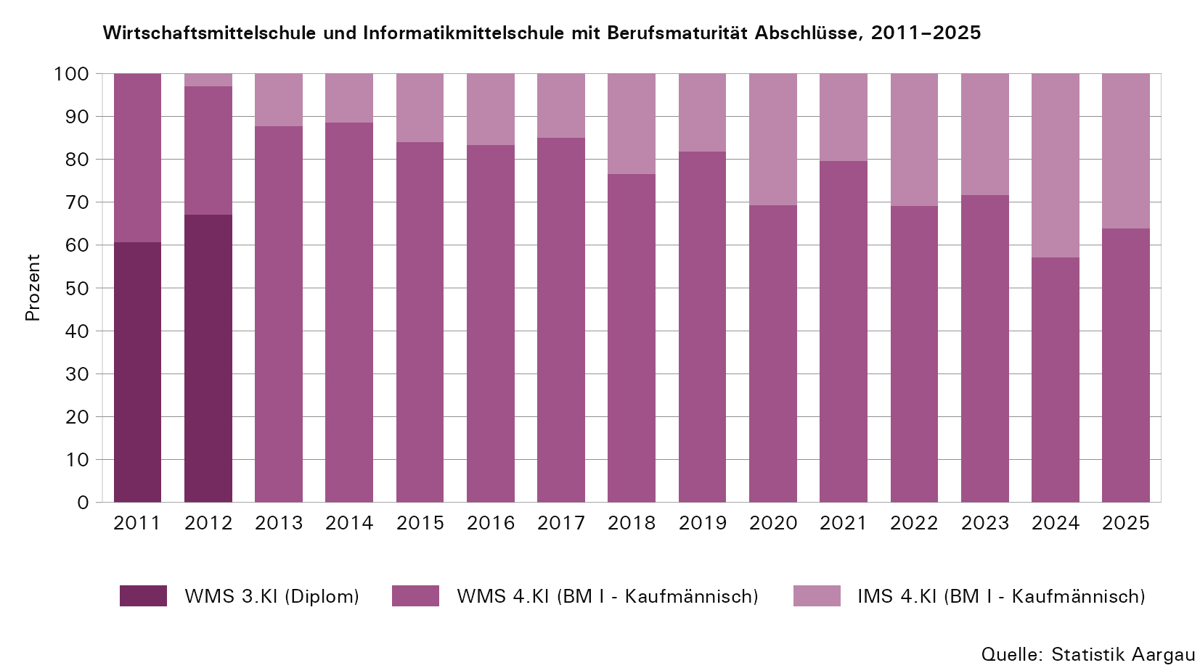

T5
Tabelle 5: Berufliche Grundbildung, Berufsmaturität I und II, 2011–2025

Abschlüsse¹ | 2011 |  |  | 2012 |  |  | 2013 |  |  | 2014² |  |  | 2015 |  |  | 2016² |  |  | 2017 |  |  | 2018 |  |  | 2019 |  |  | 2020 |  |  | 2021 |  |  | 2022 |  |  | 2023 |  |  | 2024 |  |  | 2025
 | Total | Männer | Frauen | Total | Männer | Frauen | Total | Männer | Frauen | Total | Männer | Frauen | Total | Männer | Frauen | Total | Männer | Frauen | Total | Männer | Frauen | Total | Männer | Frauen | Total | Männer | Frauen | Total | Männer | Frauen | Total | Männer | Frauen | Total | Männer | Frauen | Total | Männer | Frauen | Total | Männer | Frauen | Total | Männer | Frauen
...
Berufsmaturität II (BM II),Total | 233 | 122 | 111 | 242 | 138 | 104 | 268 | 150 | 118 | 284 | 151 | 133 | 277 | 158 | 119 | 389
BM II - Technische Richtung | 37 | 34 | 3 | 50 | 44 | 6 | 73 | 70 | 3 | 64 | 55 | 9 | 67 | 60 | 7 | 103
BM II - Kaufmännische Richtung | 113 | 55 | 58 | 98 | 46 | 52 | 98 | 42 | 56 | 98 | 46 | 52 | 105 | 49 | 56 | 155
BM II - Gestalterische Richtung | 22 | 8 | 14 | 28 | 12 | 16 | 20 | 7 | 13 | 34 | 17 | 17 | 35 | 22 | 13 | 27
BM II - Naturwissenschaftliche Richtung | 13 | 9 | 4 | 23 | 21 | 2 | 23 | 17 | 6 | 21 | 16 | 5 | 16 | 11 | 5 | 18
BM II - Gesundheitliche und Soziale Richtung | 48 | 16 | 32 | 43 | 15 | 28 | 54 | 14 | 40 | 67 | 17 | 50 | 54 | 16 | 38 | 86

1) Mit der Anzahl Abschlüsse werden nur die erfolgreichen Abschlüsse dargestellt.
2) Die Zunahme der Abschlüsse in den Jahren 2014 und 2016 ist darauf zurückzuführen, dass weitere Schulen in die Erhebung aufgenommen wurden.

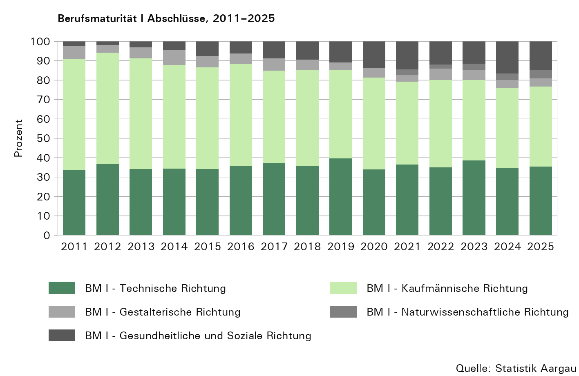

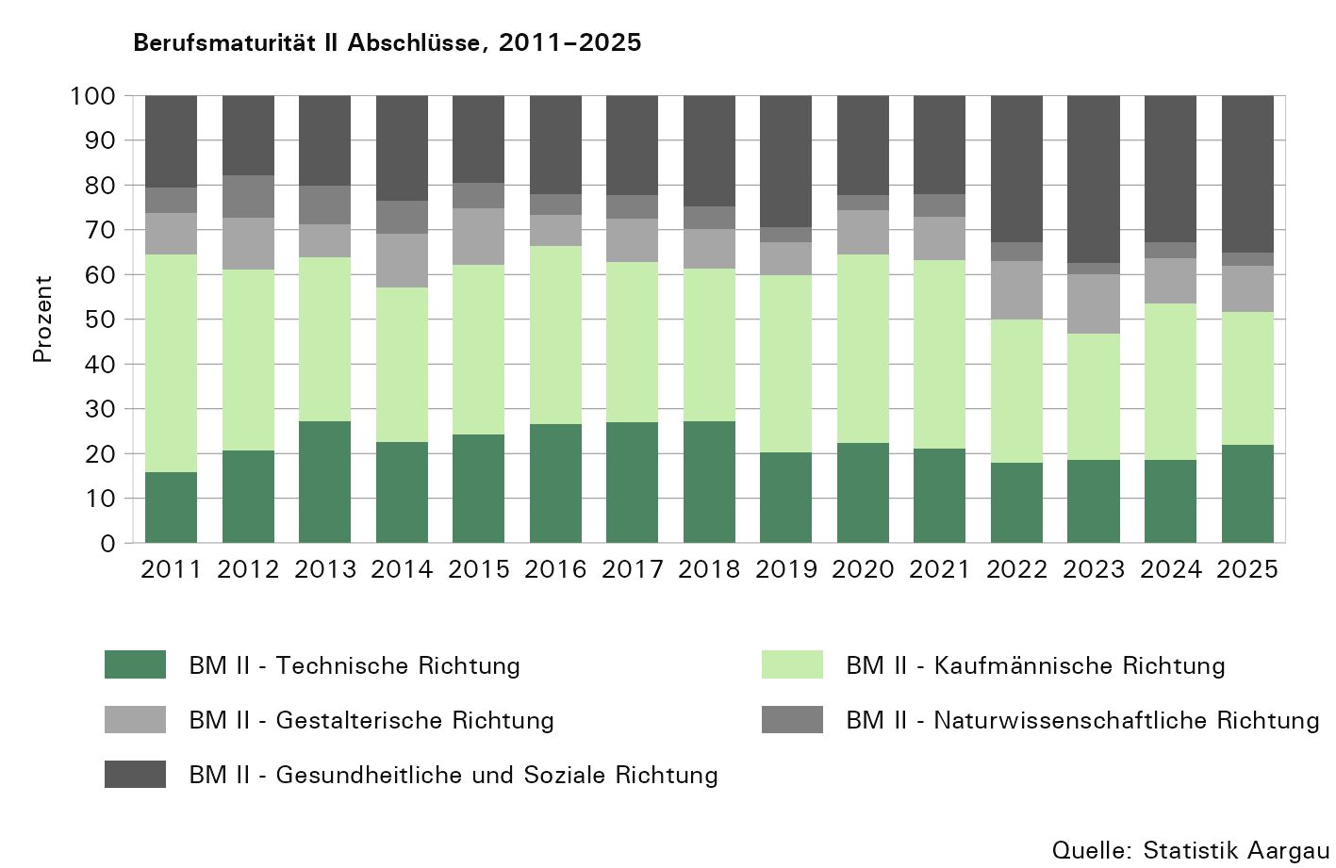

T6
...
Fachmittelschule (FMS), Total | 191 | 33 | 158 | 147 | 29 | 118 | 177 | 33 | 144 | 165 | 23 | 142 | 196 | 31 | 165 | 193 | 33
FMS Gestaltung und Kunst | ... | ... | ... | ... | ... | ... | ... | ... | ... | ... | ... | ... | ... | ... | ... | ... | ...
FMS Erziehung und Gestaltung | ... | ... | ... | ... | ... | ... | 86 | 15 | 71 | 71 | 9 | 62 | 91 | 14 | 77 | 100 | 20
FMS Richtung unbekannt | 191 | 33 | 158 | 147 | 29 | 118 | 0 | 0 | 0 | 0 | 0 | 0 | 0 | 0 | 0 | 0 | 0

1) Mit der Anzahl Abschlüsse werden nur die erfolgreichen Abschlüsse dargestellt.
2) Ab 2013 werden bei der Erhebung die unterschiedlichen Richtungen der Fachmaturität und Fachmittelschulen aufgenommen.
3) Aufgrund der Anpassung der Reform der Fachmittelschule per 1. August 2022 sind ab dem Jahr 2025 erste Abschlüsse in den Berufsfeldern 'Pädagogik' und 'Gestaltung und Kunst' anstelle des bisher gemeinsam geführten Berufsfelds 'Erziehung und Gestaltung' möglich.
... Zahl ist nicht erhältlich oder ohne Bedeutung oder wurde aus anderen Gründen weggelassen.

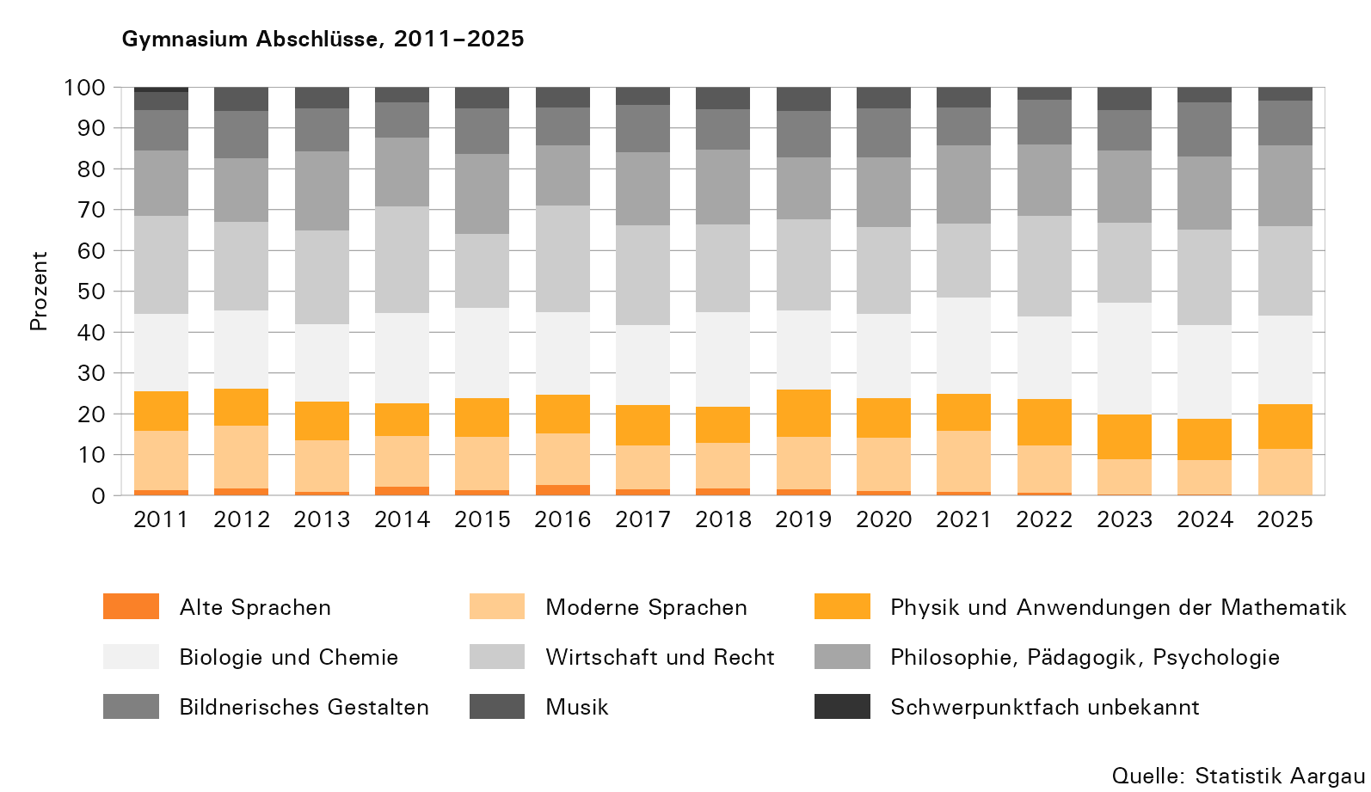

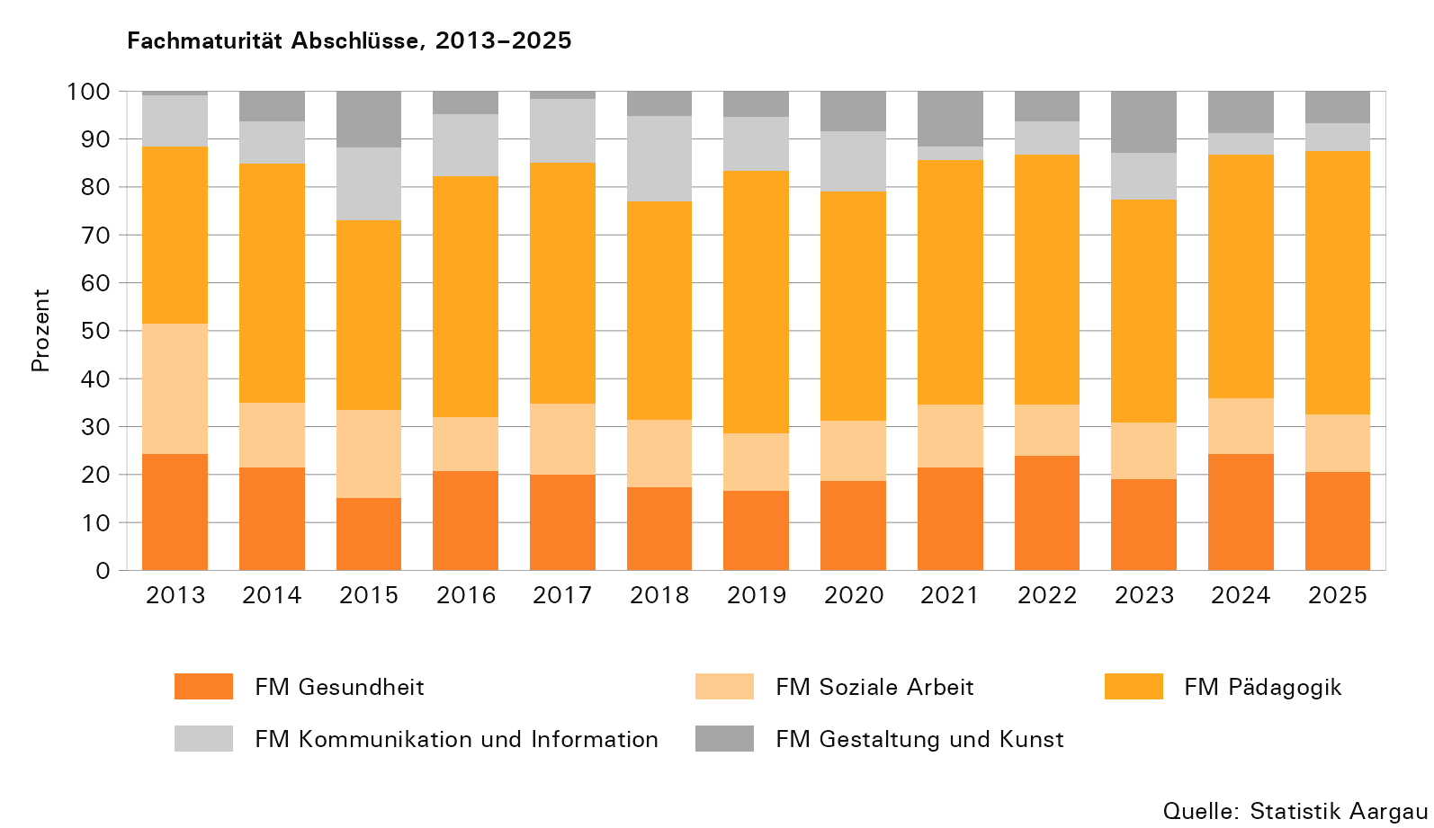

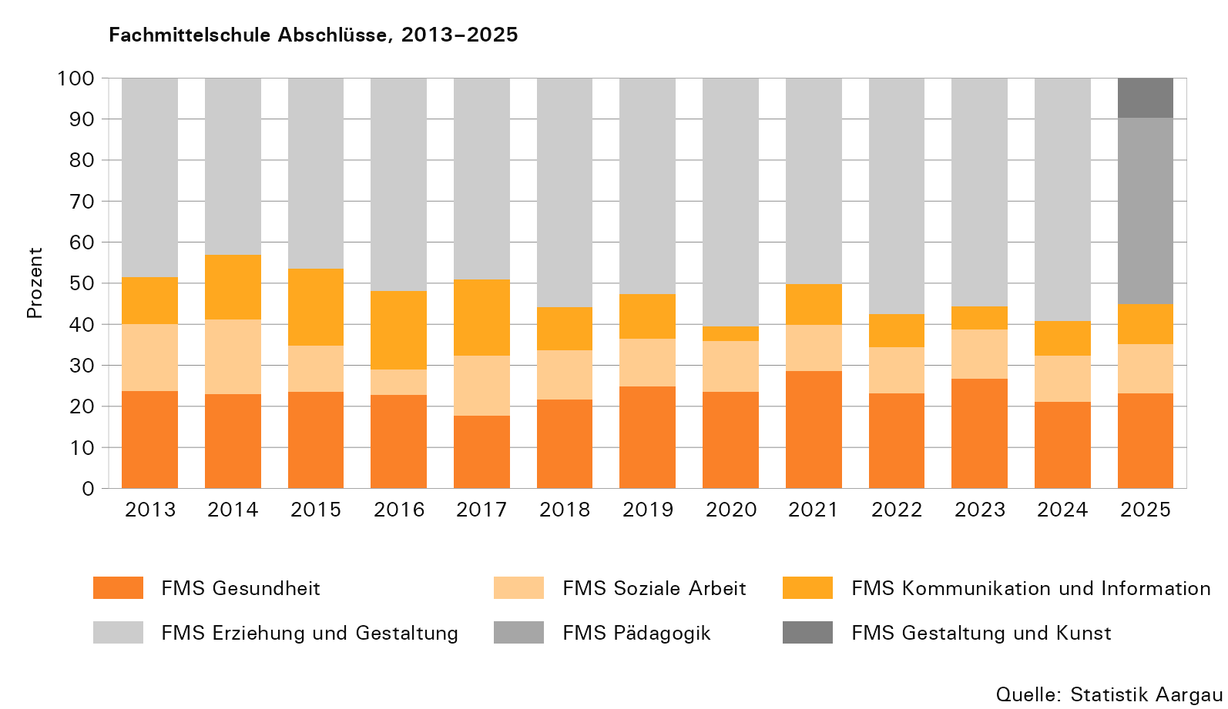

T7
...
Abschlüsse¹ | 2011 |  |  | 2012 |  |  | 2013 |  |  | 2014 |  |  | 2015 |  |  | 2016
Passerelle, Total | 51 | 25 | 26 | 51 | 23 | 28 | 71 | 46 | 25 | 75 | 50 | 25 | 54 | 38 | 16 | 71

Passerelle Berufsmaturität | ... | ... | ... | ... | ... | ... | ... | ... | ... | ... | ... | ... | ... | ... | ... | ...
Passerelle Fachmaturität | ... | ... | ... | ... | ... | ... | ... | ... | ... | ... | ... | ... | ... | ... | ... | ...

1) Mit der Anzahl Abschlüsse werden nur die erfolgreichen Abschlüsse dargestellt.
2) Ab 2018 wird bei der Erhebung zwischen Abschlüssen von Lernenden mit einer vorgängigen Berufs- oder Fachmaturität unterschieden.
... Zahl ist nicht erhältlich oder ohne Bedeutung oder wurde aus anderen Gründen weggelassen.

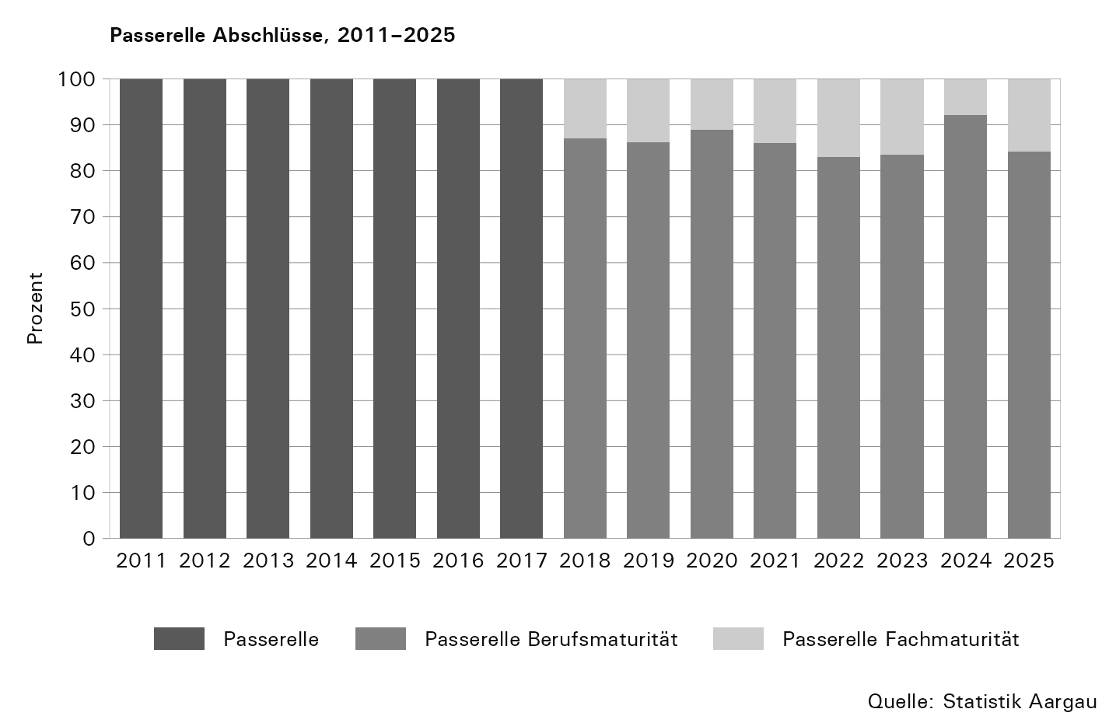

T8
...
Abschlüsse¹ | 2011 |  |  | 2012 |  |  | 2013 |  |  | 2014 |  |  | 2015 |  |  | 2016
 | Total | Männer | Frauen | Total | Männer | Frauen | Total | Männer | Frauen | Total | Männer | Frauen | Total | Männer | Frauen | Total
Vorkurs Pädagogik I, Total | 43 | 10 | 33 | 52 | 13 | 39 | 49 | 13 | 36 | 71 | 23 | 48 | 69 | 11 | 58 | 58

1) Mit der Anzahl Abschlüsse werden nur die erfolgreichen Abschlüsse dargestellt.
2) Seit dem Lehrgang 2019/20 müssen die angemeldeten Personen eine Zulassungsprüfung in Deutsch und Mathematik ablegen und bestehen.

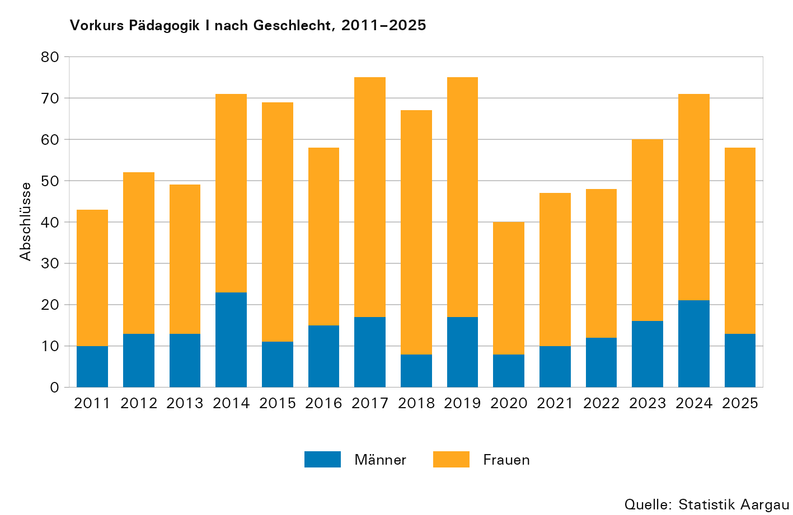

T9
...
Abschlüsse¹ | 2011 |  |  | 2012 |  |  | 2013 |  |  | 2014 |  |  | 2015² |  |  | 2016
Höhere Fachschulen, Total | 620 | 429 | 191 | 644 | 454 | 190 | 678 | 446 | 232 | 765 | 447 | 318 | 819 | 509 | 310 | 789

Wirtschaft | 72 | 40 | 32 | 86 | 49 | 37 | 99 | 66 | 33 | 89 | 57 | 32 | 95 | 62 | 33 | 84
Technik | 398 | 370 | 28 | 405 | 384 | 21 | 376 | 356 | 20 | 374 | 355 | 19 | 398 | 378 | 20 | 368
Gesundheit und Soziales | 150 | 19 | 131 | 153 | 21 | 132 | 203 | 24 | 179 | 302 | 35 | 267 | 326 | 69 | 257 | 337

1) Mit der Anzahl Abschlüsse werden nur die erfolgreichen Abschlüsse im Kanton Aargau dargestellt.
2) Die Zunahme der Abschlüsse ist darauf zurückzuführen, dass weitere Schulen in die Erhebung aufgenommen wurden.

